Sheet1
1、页面的整体效果
 | 背景色：#5c4090 |  |  |  |  |  |  | HTML
 |  |  |  |  |  |  |  | CSS
2、固定宽度居中 |  |  |  |  |  |  |  | Javascript
 | 固定宽度居中
 |  |  |  | 标题 |  |  |  |  | 盒子模型

 |  |  |  |  |  |  |  |  | 定位与布局

 |  |  | 组件区 |  |  |  |  |  | 浮动

 | 布局居中：margin: 0 auto

3、局部注册一个相册的组件
 |  |  |  |  |  | a、使用template抽离组件内容
 | 组件 |  |  |  |  |  | <div>
 |  |  |  |  |  |  |  | <div>大图 </div>
 |  | 大图
 |  |  |  |  |  |  |  | <div>缩略图 </div>
 |  |  |  |  |  |  | </div>

 |  |  |  |  |  | b、给大图区设置背景图
 |  |  |  |  |  |  | style="background-image: url(img/004.jpg);"
 |  | 缩略图
 |  |  |  |  |  | c、给子组件定义一个props 用于接受父组件传递的图片数组
 |  |  |  |  |  |  |  | props:["photos"]
 |  |  |  |  |  |  |  | :photos="girls"
 |  |  |  |  |  | d、在缩略图中循环显示传递的图片

4、设置组件的细节样式

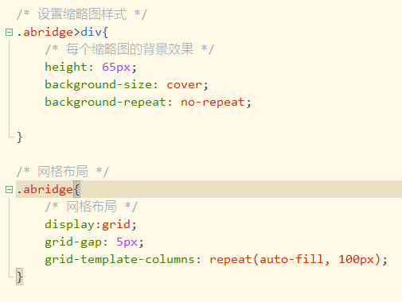

5、点击小缩略图 切换大图

 | a、给缩略图绑定点击事件
 |  | @click="changePhoto(img)"
 |  | img为图片路径

 | b、在点击处理函数中 将得到的路径赋予组件data中的路径
 |  |  |  |  | bImg为data中定义的变量

 | c、将data中获取的路径绑定到大图
 |  | <div :style="{backgroundImage: 'url('+bImg+')'}" class="big">

6、左右箭头的翻动
 | a、添加相关资源文件到项目

 | b、页面内容准备
 |  | 引入样式 添加按钮

 | c、给上一个按钮绑定点击事件

 | d、给下一个按钮绑定点击事件

